Git関連導入方法
・GitHub
 | 1.下記のサイトへアクセスし、アカウントを作成する
 |  | https://github.com/join

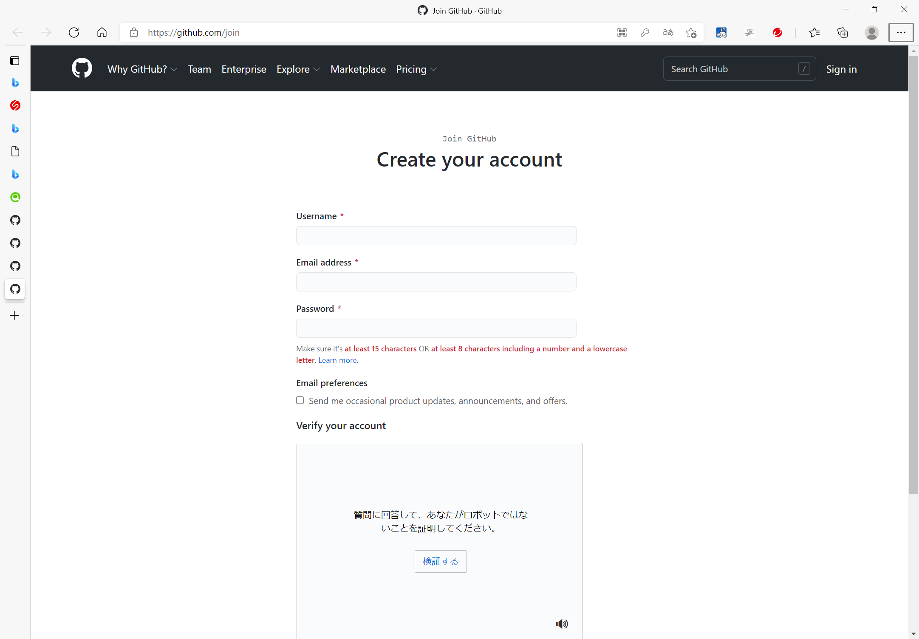
GitHub上で使用されるユーザ名
任意を入力でOKであるが、多いのはSUSメールアドレスの一部
例： harada-yなど
GitHub上の通知などを受け取る先のメールアドレス
存在するメールアドレスであれば、任意入力でOKであるが、SUSメールアドレスも許可を得ているため、問題ありません。
GitHubへサインインするためのパスワード入力する。
※文字数は8文字以上、15文字以下であればOK
GitHubへサインインするためのパスワード入力する。
※文字数は8文字以上、15文字以下であればOK
検証するを押下し、検証内容に回答する
押下すると、右記のような表示がされるので、該当するものをすべて押下する
上記の必要操作を実行していれば、Create accountが非マスク表示となっているので押下し、アカウントを作成する

 | 2.作成したアカウントのUsernameを「原田」に通知する
 | ※口頭またはTV会議のチャット、メールなどで結構です。

 | 3.2の対応により「原田」がInviteする（Java勉強会用のリポジトリの読み取り権限が与えられる）。

 | 4.Github登録時に指定したメールアドレス先にinvaiteのaccept用メールが届く。

 | 5.accept用メールのサイトへアクセスし、acceptを行った後、Java勉強会用のリポジトリへの書き込み権限が与えられます。

・リポジトリを管理するためのツール
 | Gitのリポジトリ管理が可能なツールであれば、なんでもOKであるが、代表的なものは下記の通り。
 | ※記載者がTortoiseGitを利用し、対応しているため、SourceTreeの内容については参考程度に記載をとどめています。
 | 【TortoiseGit】 - Windowsのみ
 |  | [1]下記サイトを参考に必要なツールをインストール
 |  |  | 【2021年版】TortoiseGitのインストール＆日本語化【画像付き】 (my-web-note.com)
 |  |  | 上記サイトが確認できない方は下記リンク先の画像を参照。
 |  |  |  | サイトを見れない方はこちら 1
 |  |  |  | サイトを見れない方はこちら 2

 |  | [2]アプリのインストールが完了した後、任意のフォルダ上で、
 |  | 下記の赤枠のようにTortoiseGitとLanguage Packが適用されていることを確認

 |  |  | 【補足】
 |  |  | Language Packが適用されていない場合、下記の手順で[1]サイトの
 |  |  | "「TortoiseGit」を手動で日本語設定する。"
 |  |  | で表示しているサイトより設定を適用
 |  |  |  | 手順：右クリックを押下し、TortoiseGitのSettingを押下

 |  | [3]ユーザ情報を設定
 |  |  | 右クリックを押下し、TortoiseGitの設定のGit(赤枠)を選択し、下記のユーザ情報を設定
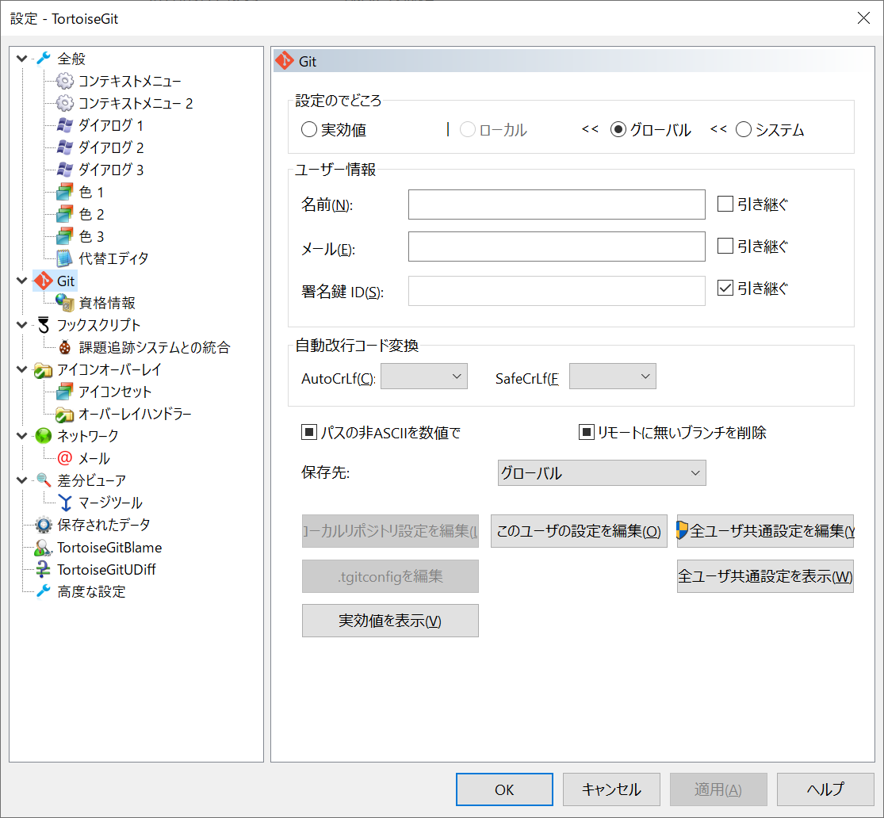
GitHubのアカウント作成時に入力した内容を設定
※下記設定内容を指定
名前は任意（ここはGitのログなどに表示される名称なのでなんでもOKだが、GitHubのアカウント作成時のUsernameと合わせておく方がよい）
メールはGitHubのアカウント作成時のEmail address

 |  | [4]Java勉強会のリポジトリをクローン
 |  |  | (1)リポジトリをコピーするためのフォルダを作成
 |  |  | (2)右クリックを押下し、「Gitクローン(複製)...」を押下

 |  |  | (3)クローン対象のリポジトリ情報などを入力し、OKを押下
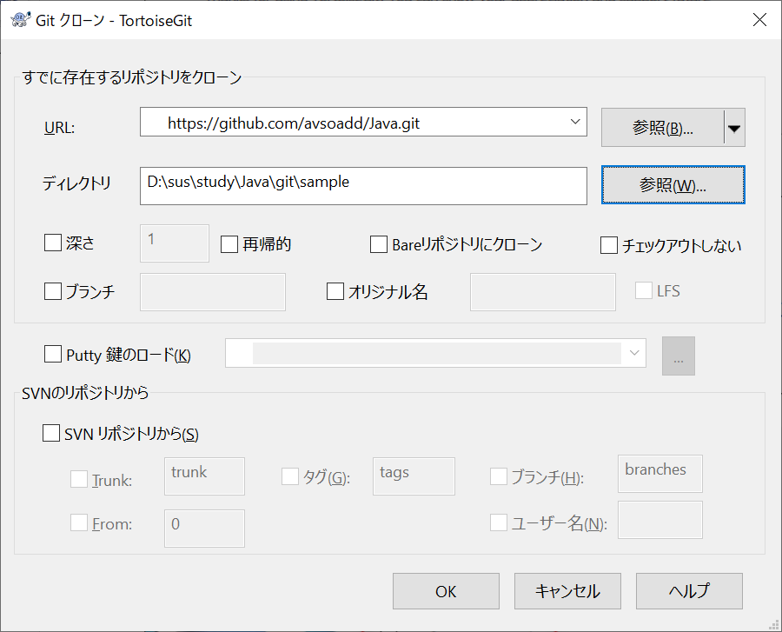
表示している下記（Java勉強会のリポジトリ）を入力
https://github.com/avsoadd/Java.git
リポジトリを保存したい箇所を入力（右クリック時で選択しているものがデフォルトで入力されている）

 |  |  | (4)クローン完了を待つ、下記の表示となっていれば正常終了しているので、閉じるを押下
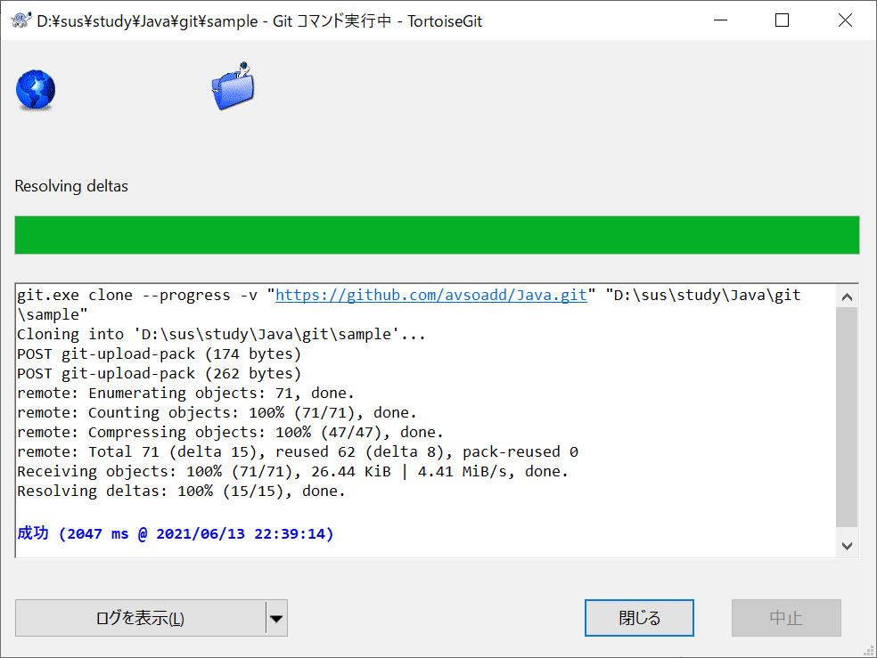

 | 【SourceTree】 - Windows／Macで利用可能
 |  | [1]SourceTreeのインストーラーを下記サイトよりダウンロード
 |  |  | https://www.sourcetreeapp.com/
 |  |  | ※自分で使用しているPCにあったOSより下記いずれかを選択
 |  |  | ・Download for Windows
 |  |  | ・Also available for Mac OS X

 |  | [2]インストーラーを起動する
 |  | [3]下記画面が表示されたら、赤枠のいずれかでAtlassianアカウントへアクセスする必要がある
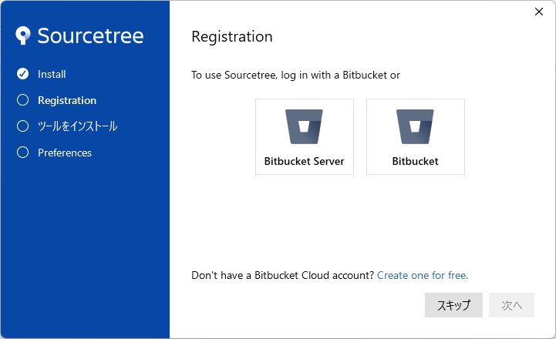

 |  | [4]インストーラーのウィンドウで「登録が完了しました!」と表示された後、下にある「次へ」を押下
 |  | [5]「Git」とMercurialにチェックが入っていることを確認し、「次へ」を押下
 |  | [6]インストーラーのウィンドウで「ツールのインストールが完了しました。」と表示された後、下にある「次へ」を押下
 |  | [7]Preferencesで、Github登録時のアカウント名とE-mailアドレスを指定し、「次へ」を押下
 |  | [8]SourceTreeを起動し、Cloneボタンを押下
 |  | [9]取得元のURLに下記の内容を参考に指定を行い、クローン先(リポジトリの取得先)に任意の箇所を指定し、「クローン」を押下
 |  |  | Java勉強会用リポジトリ

Java実行環境導入方法
Javaプログラムを実行できれば、なんでもよい（コマンドプロンプトからの実行でも可）が、ここでは代表的なもの1つ記載する

1.Eclipseツールを下記サイトよりダウンロード（自身が使用しているPC）
 | https://mergedoc.osdn.jp/index.html#/pleiades_distros2020.html
この中のものであればよい。
Javaで色々やりたい、JDKのインストール方法がわからない方はFull Editionをインストールすることをお勧めします。
FullとStandardの違いはWeb系などに必要になるツールが合わせてインストールされているかどうかの違いのみです。

2.1でダウンロードしたEclipseツールを任意の箇所に展開
 | 展開する際の注意点として、パスが長いので、展開ツールは「7-zip」を推奨する
 | 下記からインストーラーをダウンロードし、導入する
 | 圧縮・解凍ソフト 7-Zip (osdn.jp)
 | ※Lhaplusはパスが長いと、展開時にエラーになるので注意
3.2で展開したフォルダ内にある「eclipse.exe」を実行
4.eclipseが起動したら下記手順でHelloWorldが実行できるか確認
 | Eclipseでの初めてのJava開発 - Qiita
 | 上記サイトが確認できない方は下記リンク先の画像を参照。
 |  | サイトを見れない方はこちら

SSH通信
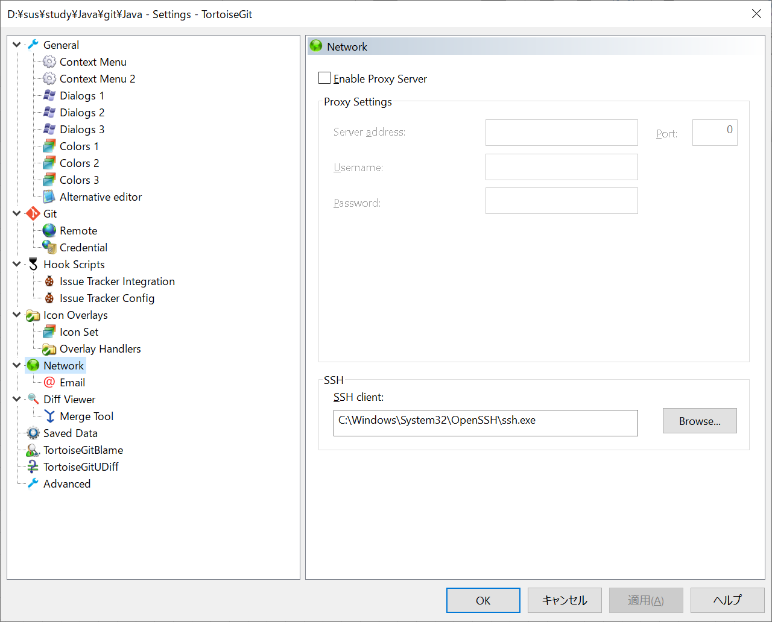
■GitHubの自身のアカウントにSSH通信用の公開鍵を適用する
 | 1.コマンドプロンプトを開く
 | 2.下記コマンドを実行し、SSH通信に必要になる鍵を作成する
 |  | cd ~ |  | → | ホームへ移動する
 |  | pwd |  | → | カレントディレクトリのフォルダパスが把握できる
 |  | mkdir .ssh |  | → | ホームに「.ssh」というフォルダを作成する（既にある場合はそのフォルダを使用する為、無視してもよし）
 |  | cd .ssh |  | → | ホームの「.ssh」フォルダへ移動する
 |  | ssh-keygen -t rsa |  | → | SSH通信に必要となる鍵を作成する
 |  | ※ | あくまで一例であるが、鍵のファイル名デフォルト、パスワードなしの場合、下記の内容が出力される
 |  |  | Generating public/private rsa key pair.
 |  |  | Enter file in which to save the key (ホームのディレクトリパス/.ssh/id_rsa): |  |  | → | 鍵のファイル名、何も入力せずEnterの場合はデフォルトで「id_rsa」となる
 |  |  | Enter passphrase (empty for no passphrase): |  |  | → | 鍵のパスワード、何も入力せずEnterの場合はパスワードなしとなる
 |  |  | Enter same passphrase again: |  |  | → | 鍵のパスワード（確認用）
 |  |  | Your identification has been saved in ホームのディレクトリパス/.ssh/id_rsa
 |  |  | Your public key has been saved in ホームのディレクトリパス/.ssh/id_rsa.pub
 |  |  | The key fingerprint is:
 |  |  | SHA256:暗号内容
 |  |  | The key's randomart image is:
 |  |  | +---[RSA 3072]----+
 |  |  | 暗号内容
 |  |  | +----[SHA256]-----+

■GitHubサイト上へのSSH通信時に使用する公開鍵の設定
 | 1.GitHubサイトへサインインする
 | 2.自身のGitHubアカウントの右上

 | 3.Settingsを選択


 | 4.SSH and GPG keysを選択

 | 5.New SSH keyを選択
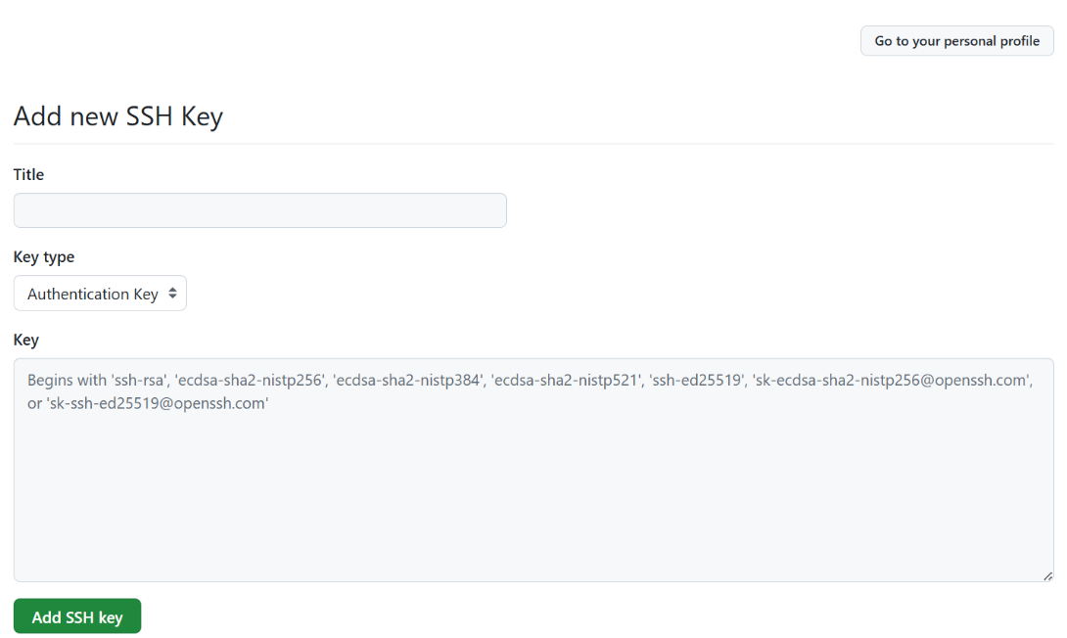

■SSHを使用した通信となるようツールの変更を行う
 | 【TortoiseGit】
 |  | 1.右クリック → TortoiseGit → 設定
 |  | 2.設定ダイアログ上のネットワーク
 |  | 3.下記赤枠のSSH clientの設定内容を「OpenSSHのssh.exe」を参照するパスへ変更する

